poisson
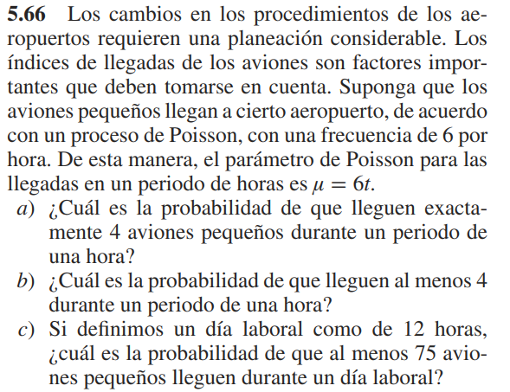
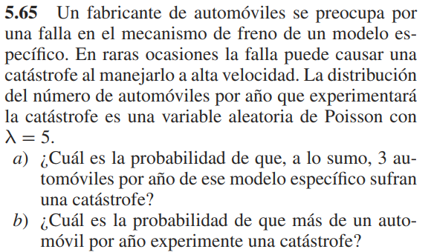
5.65
a | 0.2650259153 | x | 3
b | 0.95957231801

b
p(x>1) | 1-p(x<=1)

5.66
a | 0.13385261754
b | 0.84879611722
c | 0.3773273173

